Sheet2
2. カート機能
シナリオ分類 | No. | シナリオ名 | 連携確認ポイント | 期待される主な結果 | エビデンス画像 | 判定結果
正常系 | 2-1 | 空のカートに初めて商品を追加する | POST /api/cart -> CartController -> CartService -> (ProductRepository) -> Session | 指定した商品と数量がカートに追加され、更新されたカート情報（合計数量、合計金額含む）がJSONで返却される (200 OK)。セッションにカートが保存される。 | 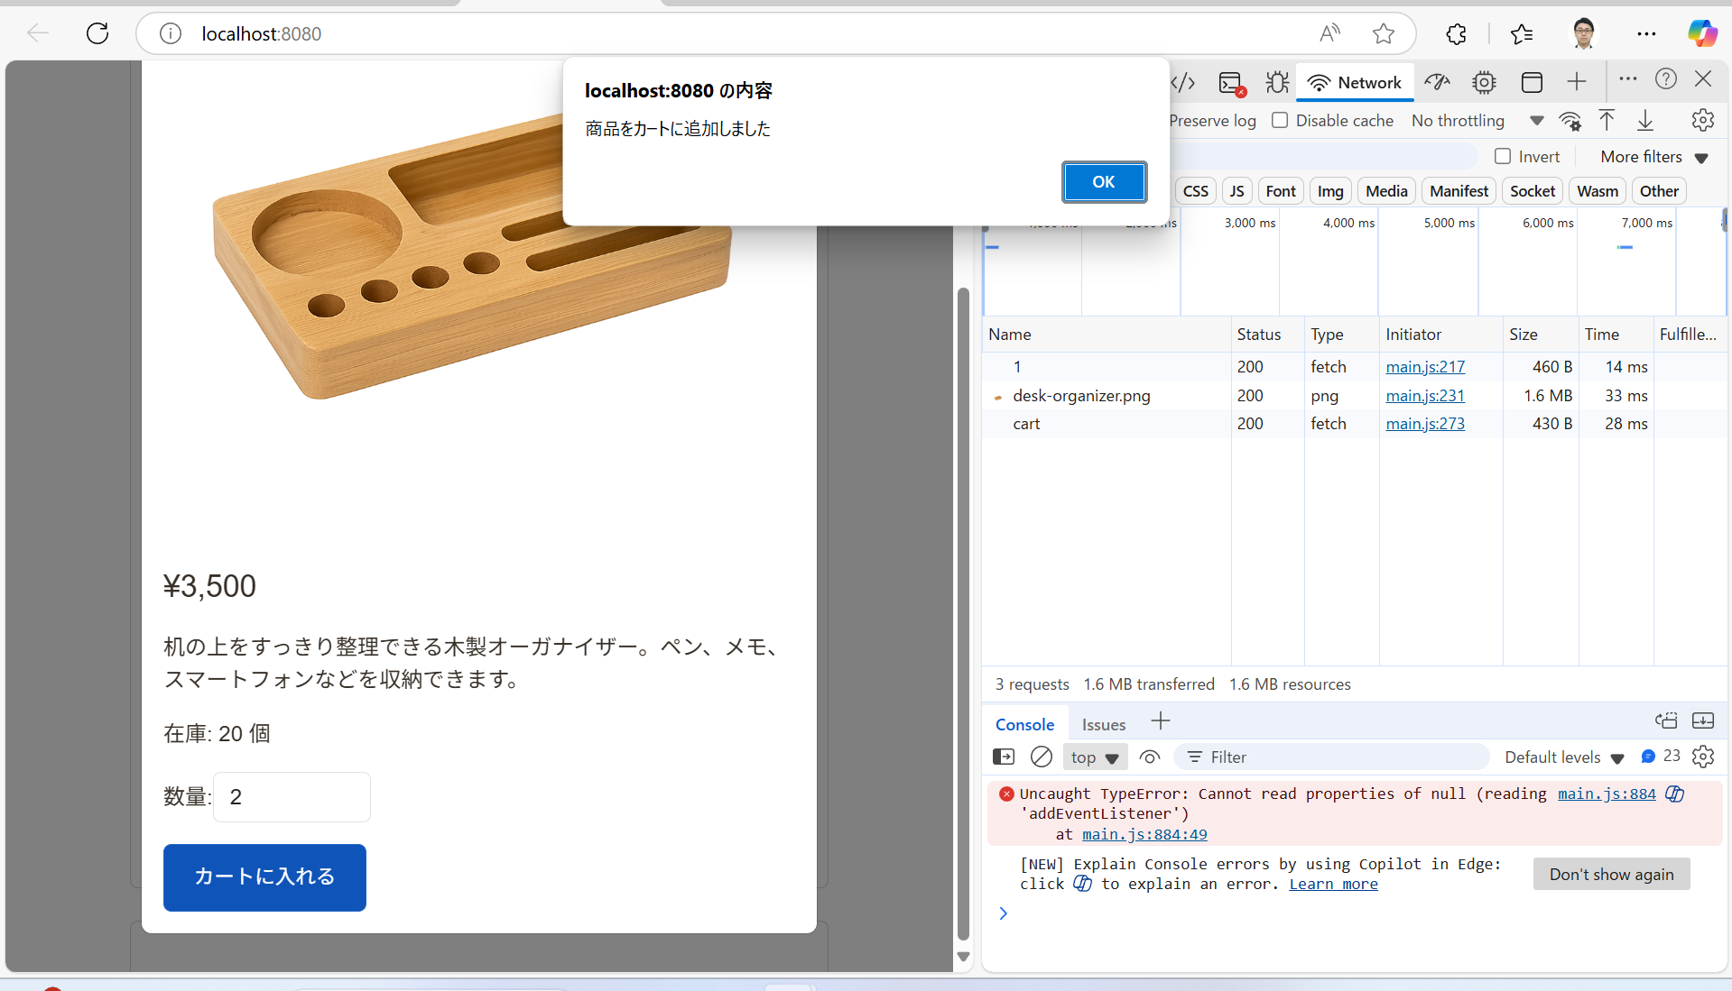 | OK | 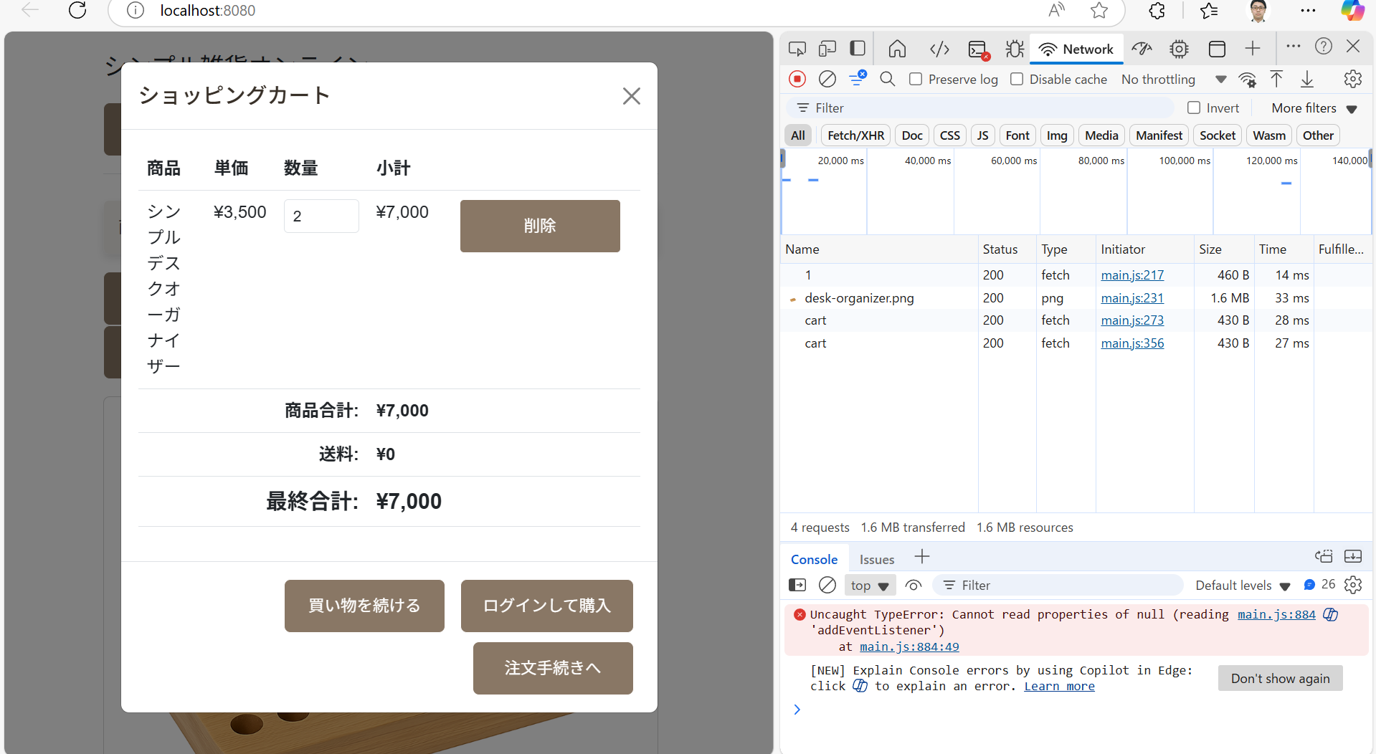
 | 2-2 | カートに存在する商品と同じ商品を更に追加する | POST /api/cart -> CartController -> CartService -> (ProductRepository) -> Session | 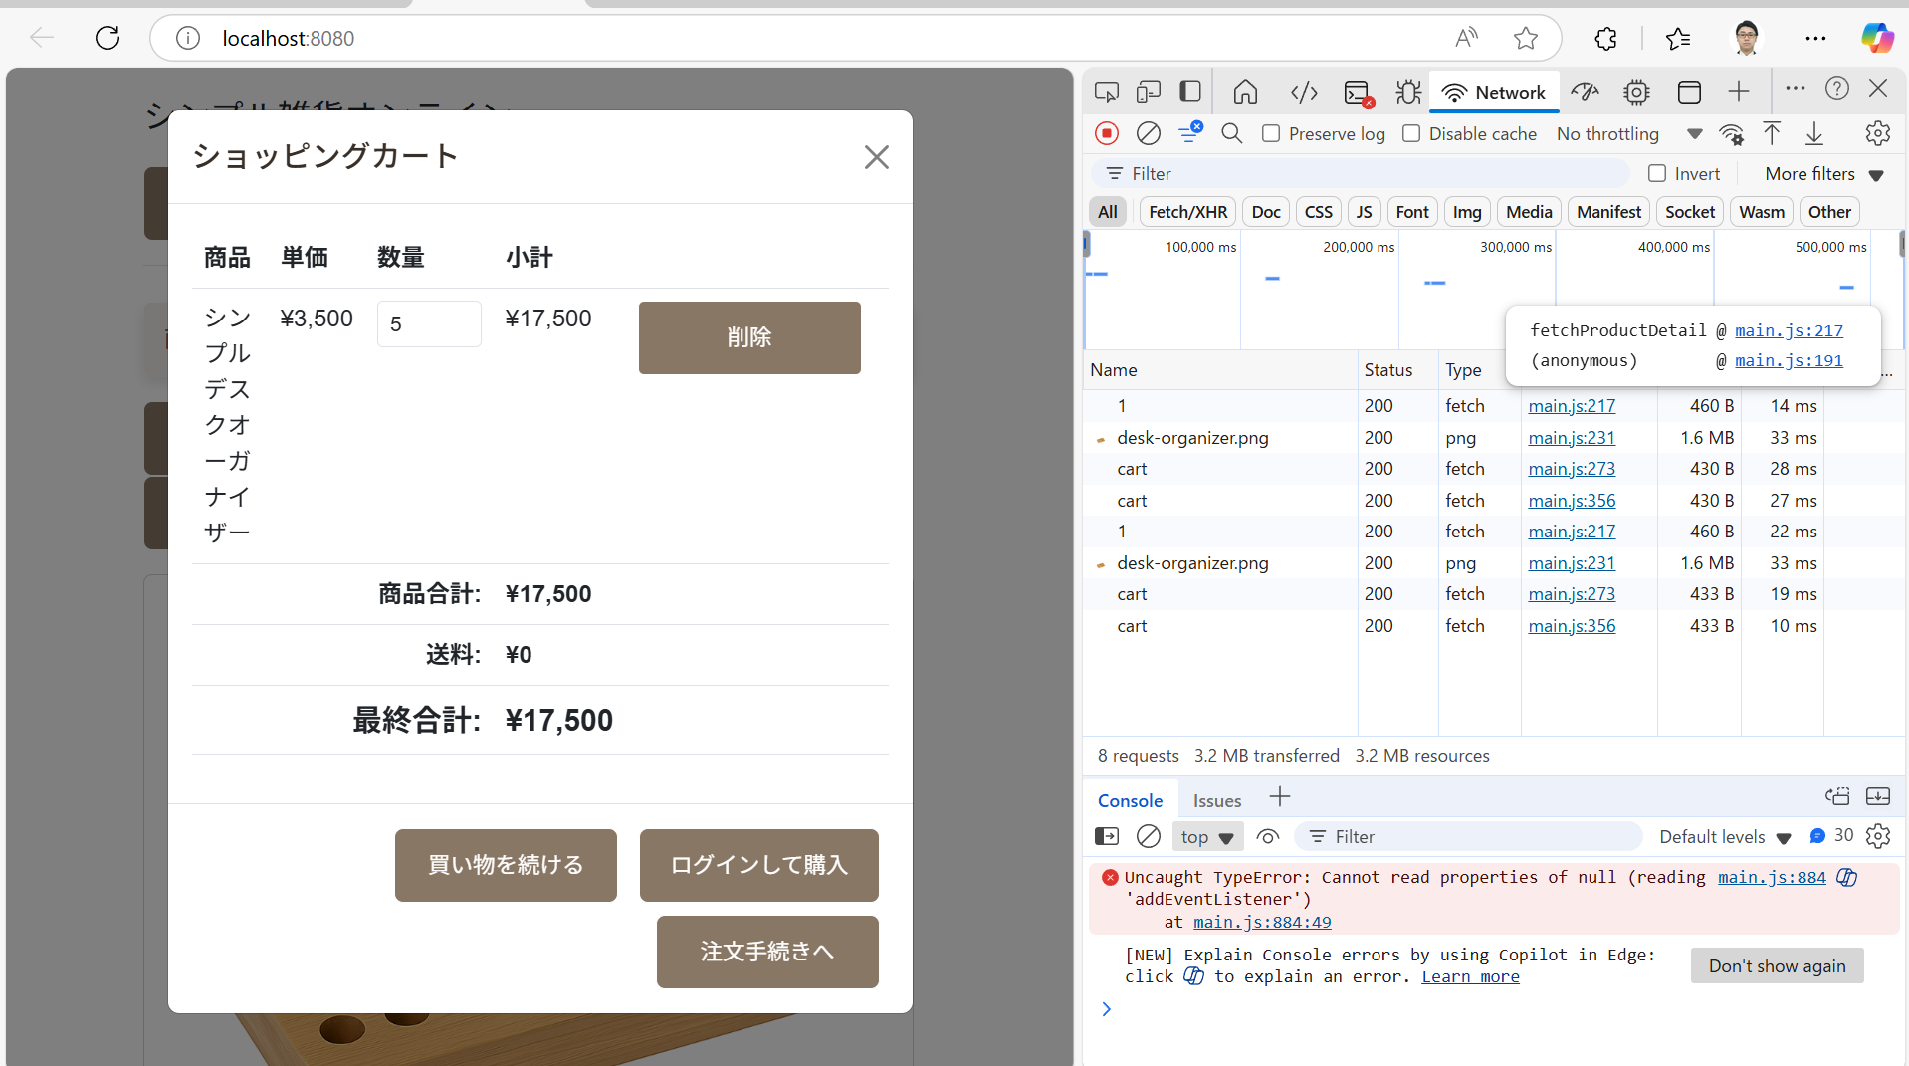 既存商品の数量が加算され、小計・合計が更新されたカート情報が返却される (200 OK)。 |  | OK
 | 2-3 | カートに存在する商品と別の商品を追加する | POST /api/cart -> CartController -> CartService -> (ProductRepository) -> Session | カートに新しい商品が追加され、合計が更新されたカート情報が返却される (200 OK)。 | 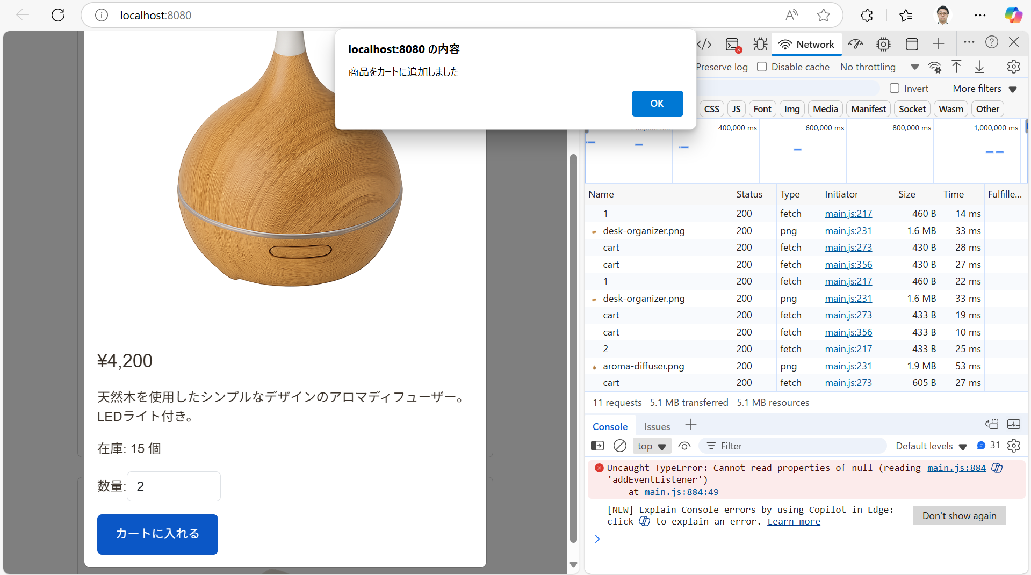 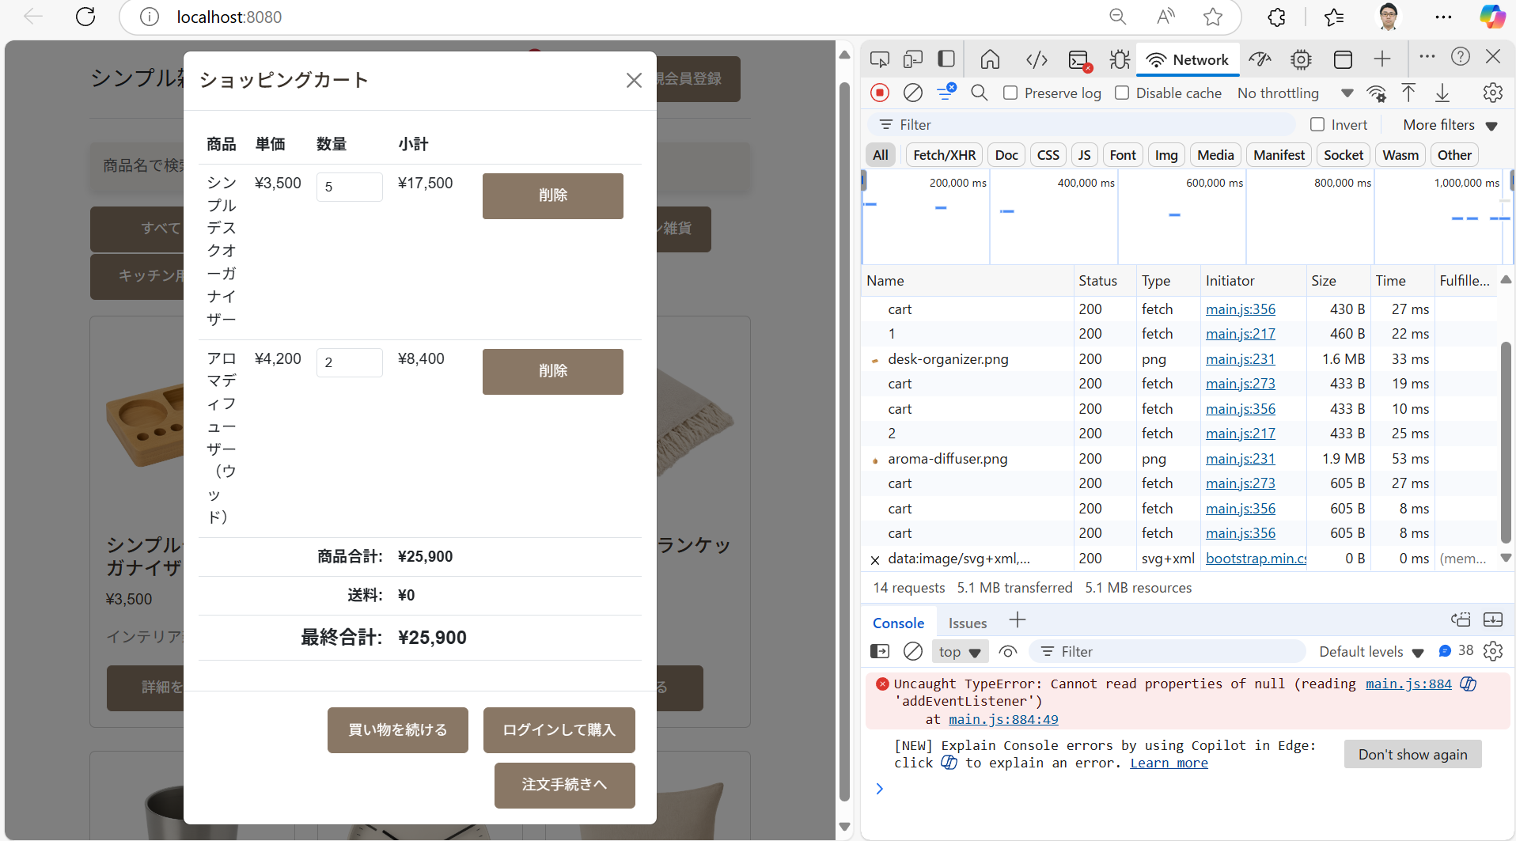 | OK
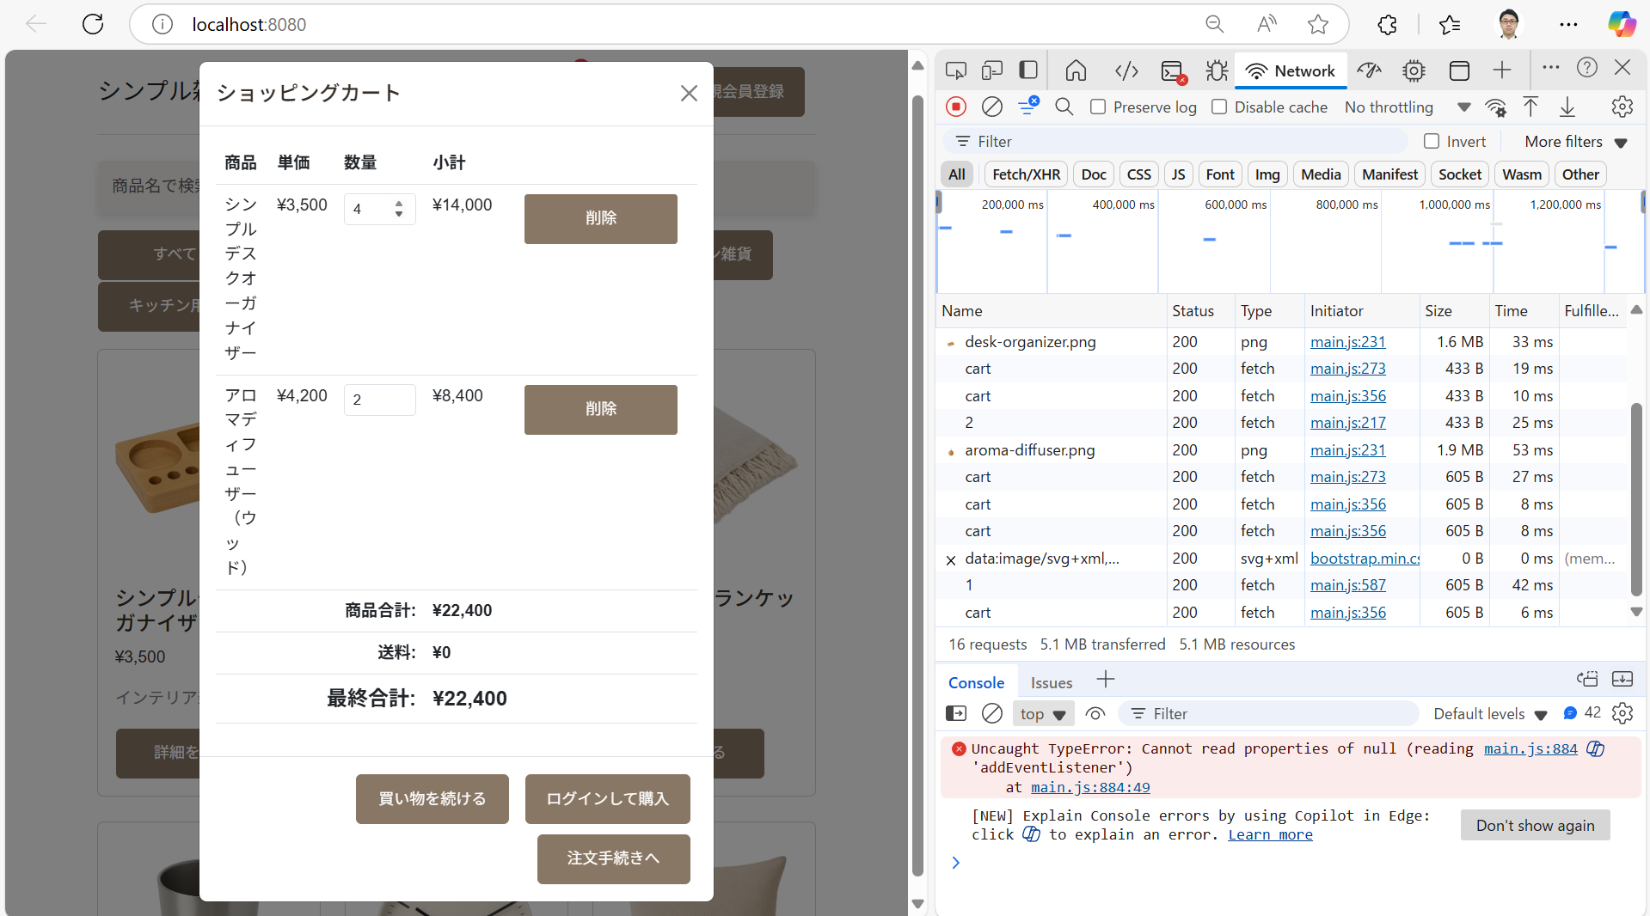
 | 2-4 | カート内の商品の数量を変更する | PUT /api/cart/items/{id} -> CartController -> CartService -> Session | 指定した商品の数量、小計、カート全体の合計が更新されたカート情報が返却される (200 OK)。 |  | OK
 | 2-5 | カート内の商品を削除する | DELETE /api/cart/items/{id} -> CartController -> CartService -> Session | 指定した商品がカートから削除され、合計が更新されたカート情報が返却される (200 OK)。 |  | OK
 | 2-6 | カートが空の状態でカート情報を取得する | GET /api/cart -> CartController -> CartService -> Session | 空のカート情報（合計数量0、合計金額0、itemsが空）がJSONで返却される (200 OK)。 | 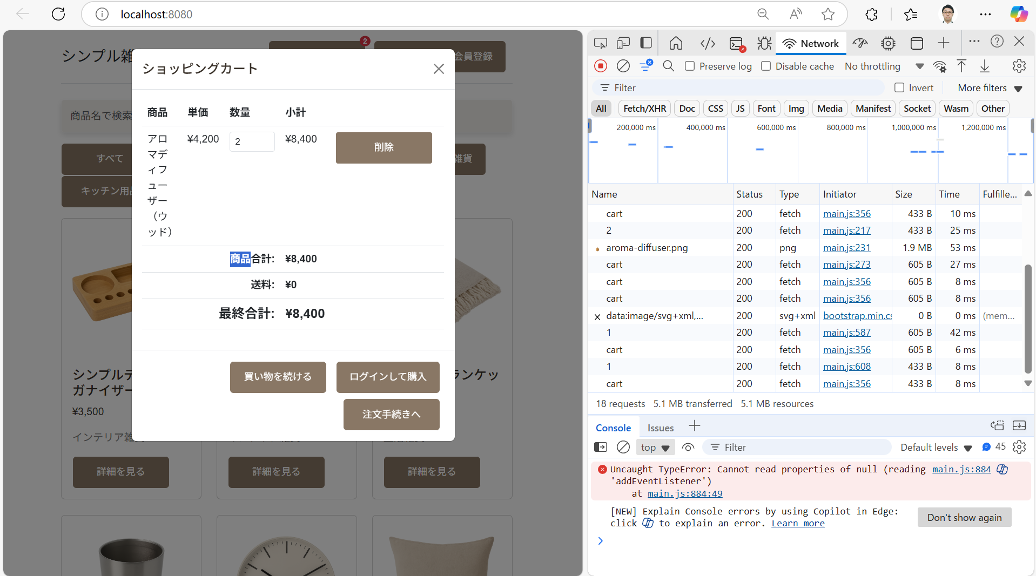 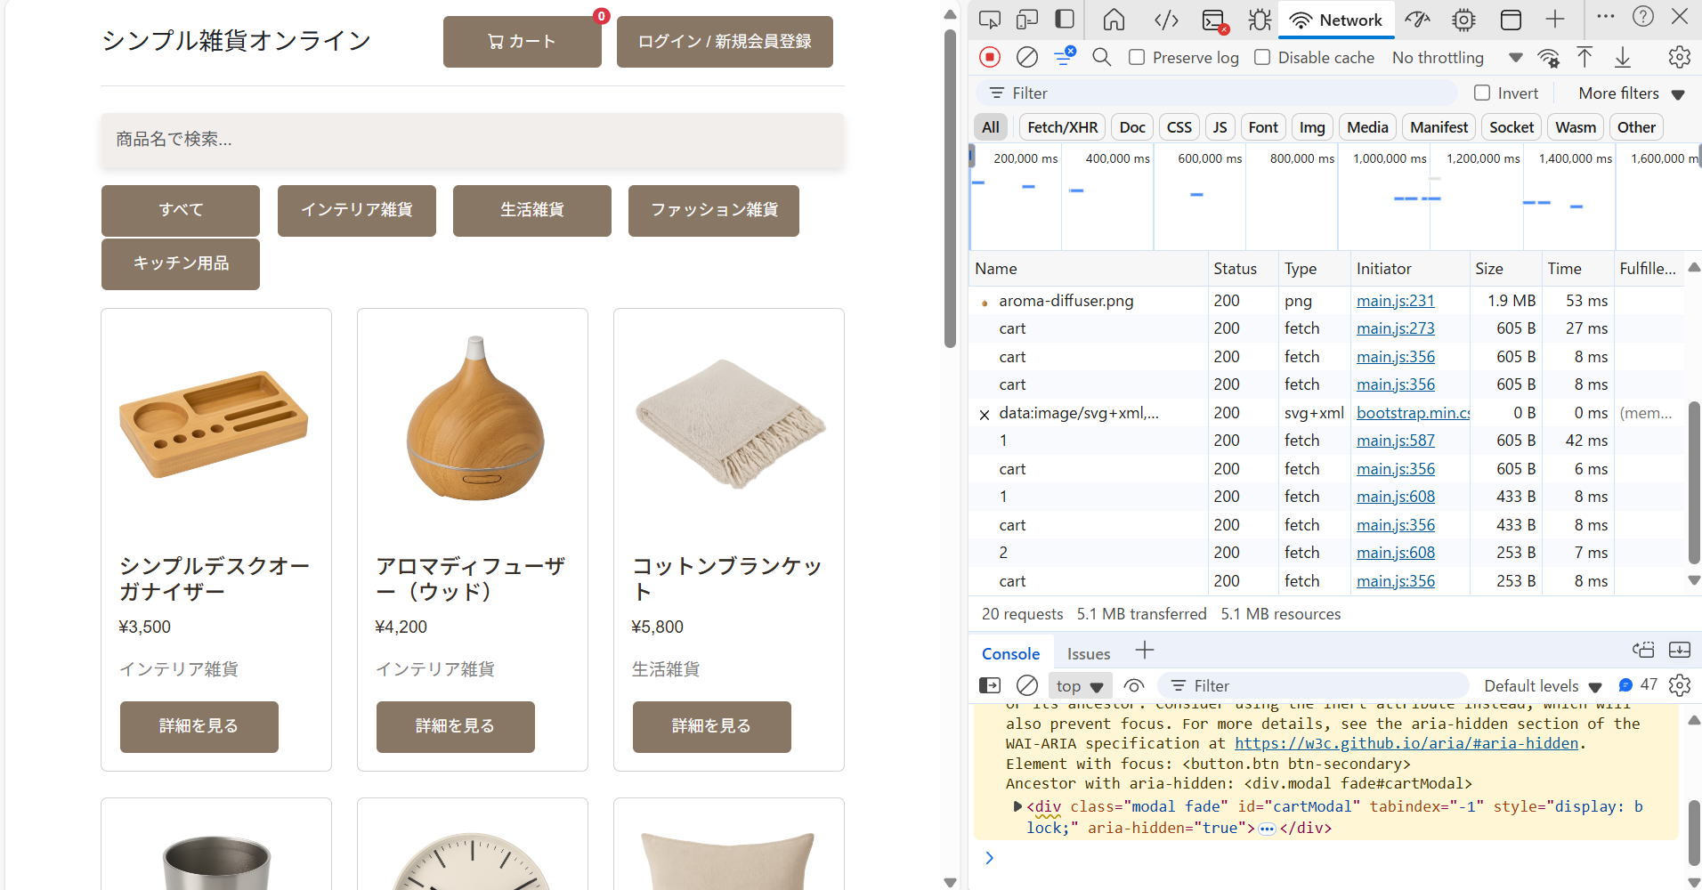 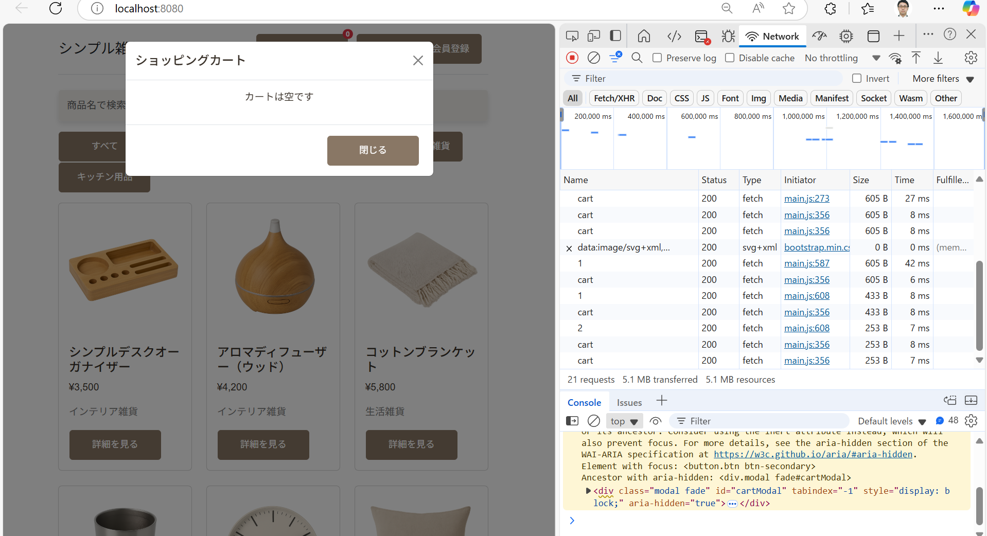 | OK
 | 2-7 | 商品が複数入ったカート情報を取得する | GET /api/cart -> CartController -> CartService -> Session | カート内のすべての商品情報と、正しい合計数量・合計金額を含むカート情報がJSONで返却される (200 OK)。 |  | OK
 | 2-8 | 商品をカートに入れた状態で、在庫がなくなった | GET /api/cart/checkout → CartController → CartService → ProductRepository（在庫数確認） | カートから商品注文画面に移行しようとするとエラーが出る
異常系 | 2-9 | 存在しない商品をカートに追加しようとする | POST /api/cart (存在しないproductId) -> CartController -> CartService -> (ProductRepository) | 404 Not Found ステータスが返却される。カートは更新されない。 | 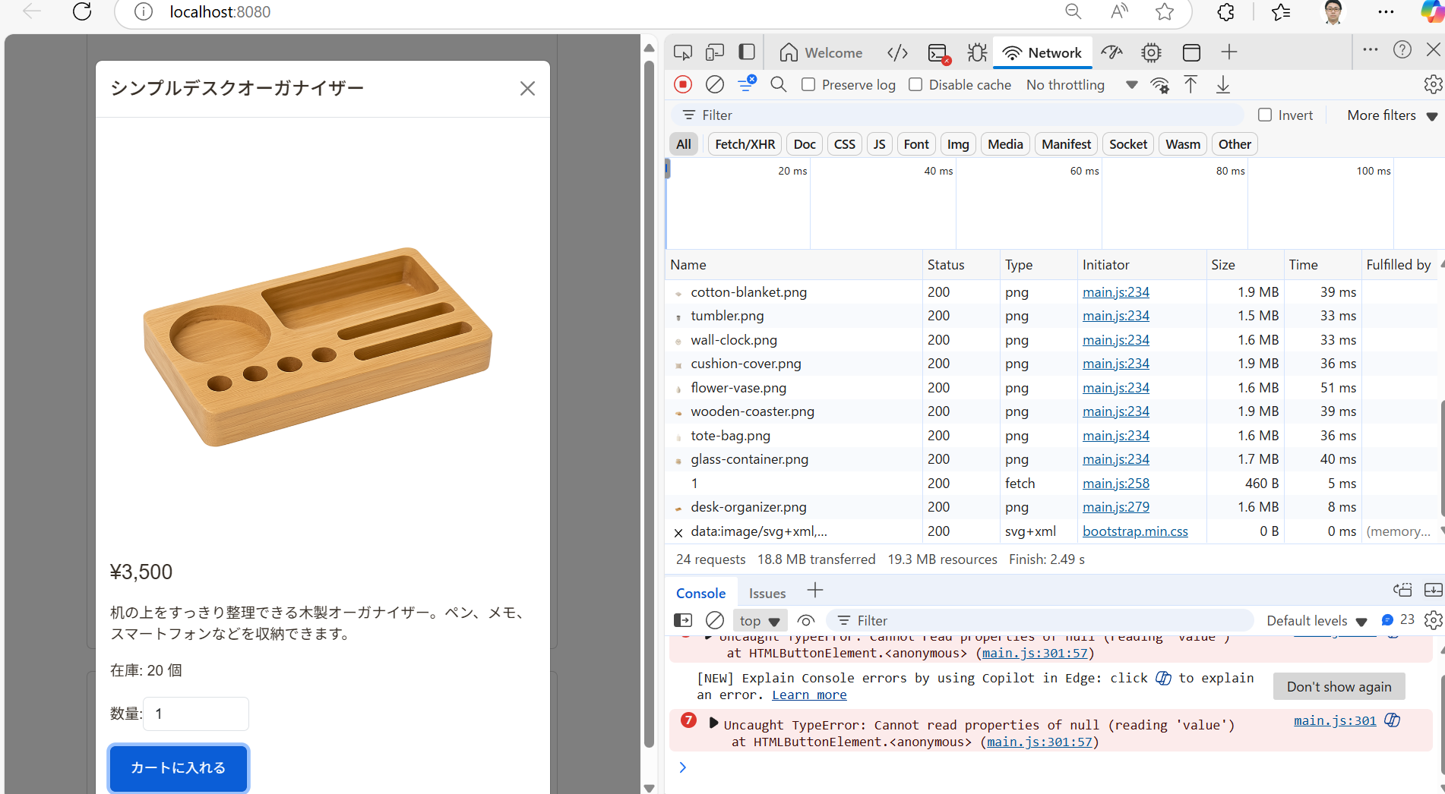 id="999"にした場合 | NG
 | 2-10 | カート追加時に数量0を指定する | POST /api/cart (quantity: 0) -> CartController (Validation) | 400 Bad Request ステータスとバリデーションエラーメッセージが返却される。 | 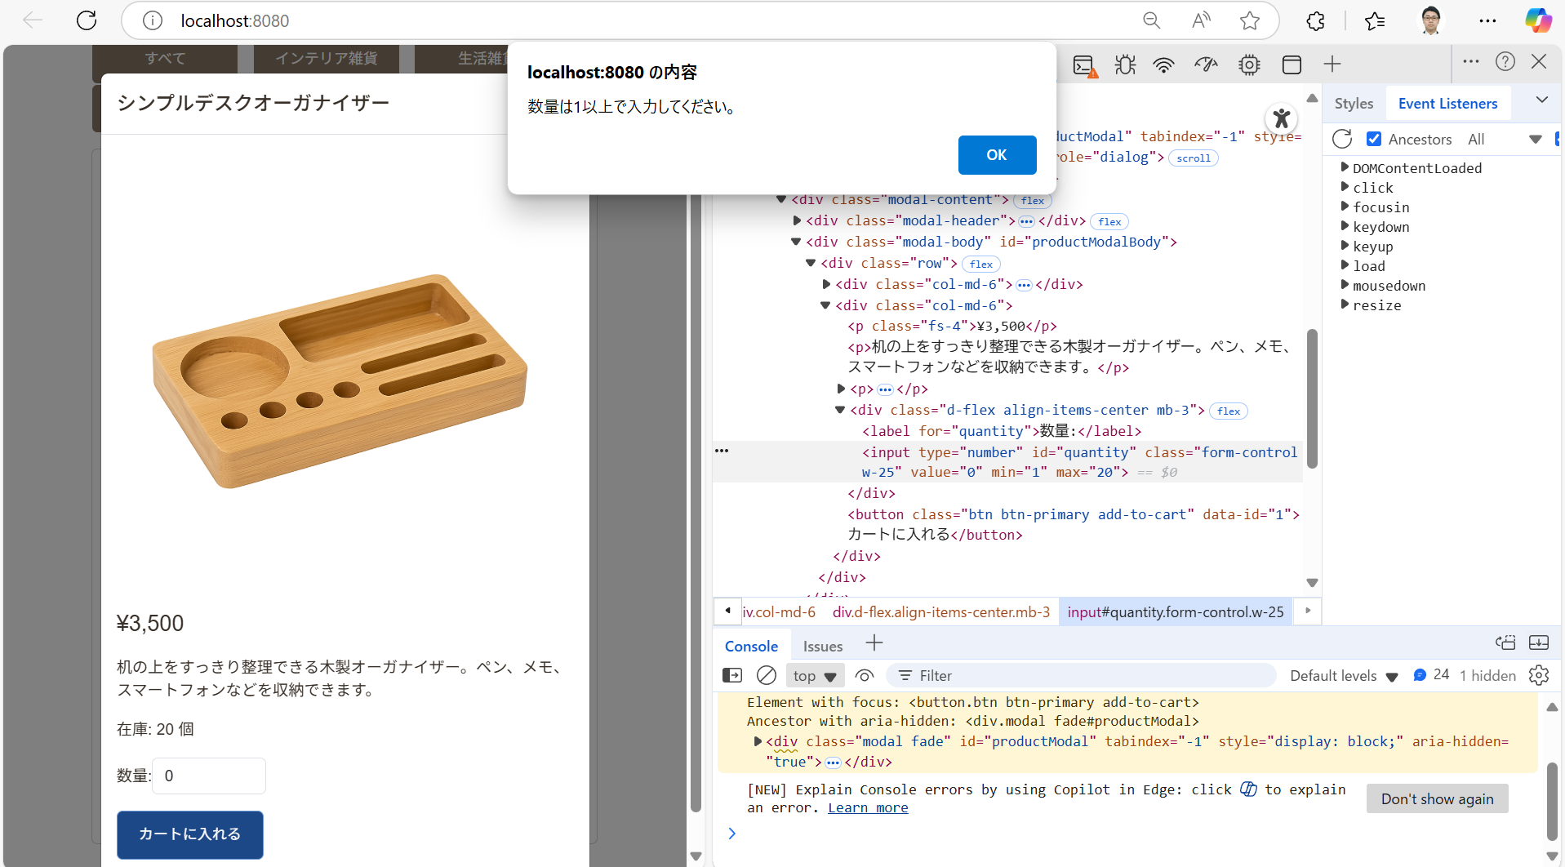 数量が0の場合 | OK
 | 2-11 | カート追加時に数量に負数を指定する | POST /api/cart (quantity: -1) -> CartController (Validation) | 400 Bad Request ステータスとバリデーションエラーメッセージが返却される。 | 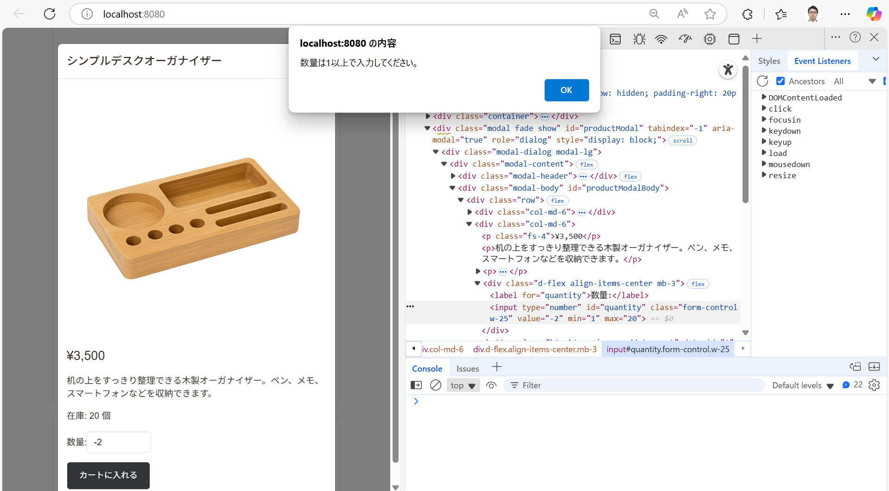 | OK
 | 2-12 | カート追加時に数量をnullで指定する | POST /api/cart (quantity: null) -> CartController (Validation) | 400 Bad Request ステータスとバリデーションエラーメッセージが返却される。 | 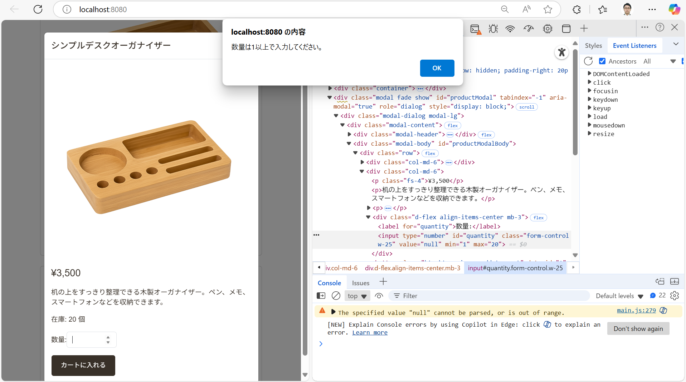 | OK
 | 2-13 | カート追加時に商品IDをnullで指定する | POST /api/cart (productId: null) -> CartController (Validation) | 400 Bad Request ステータスとバリデーションエラーメッセージが返却される。 |  | OK
 | 2-14 | カート数量更新時に数量0を指定する | PUT /api/cart/items/{id} (quantity: 0) -> CartController (Validation) | 400 Bad Request ステータスとバリデーションエラーメッセージが返却される。 | 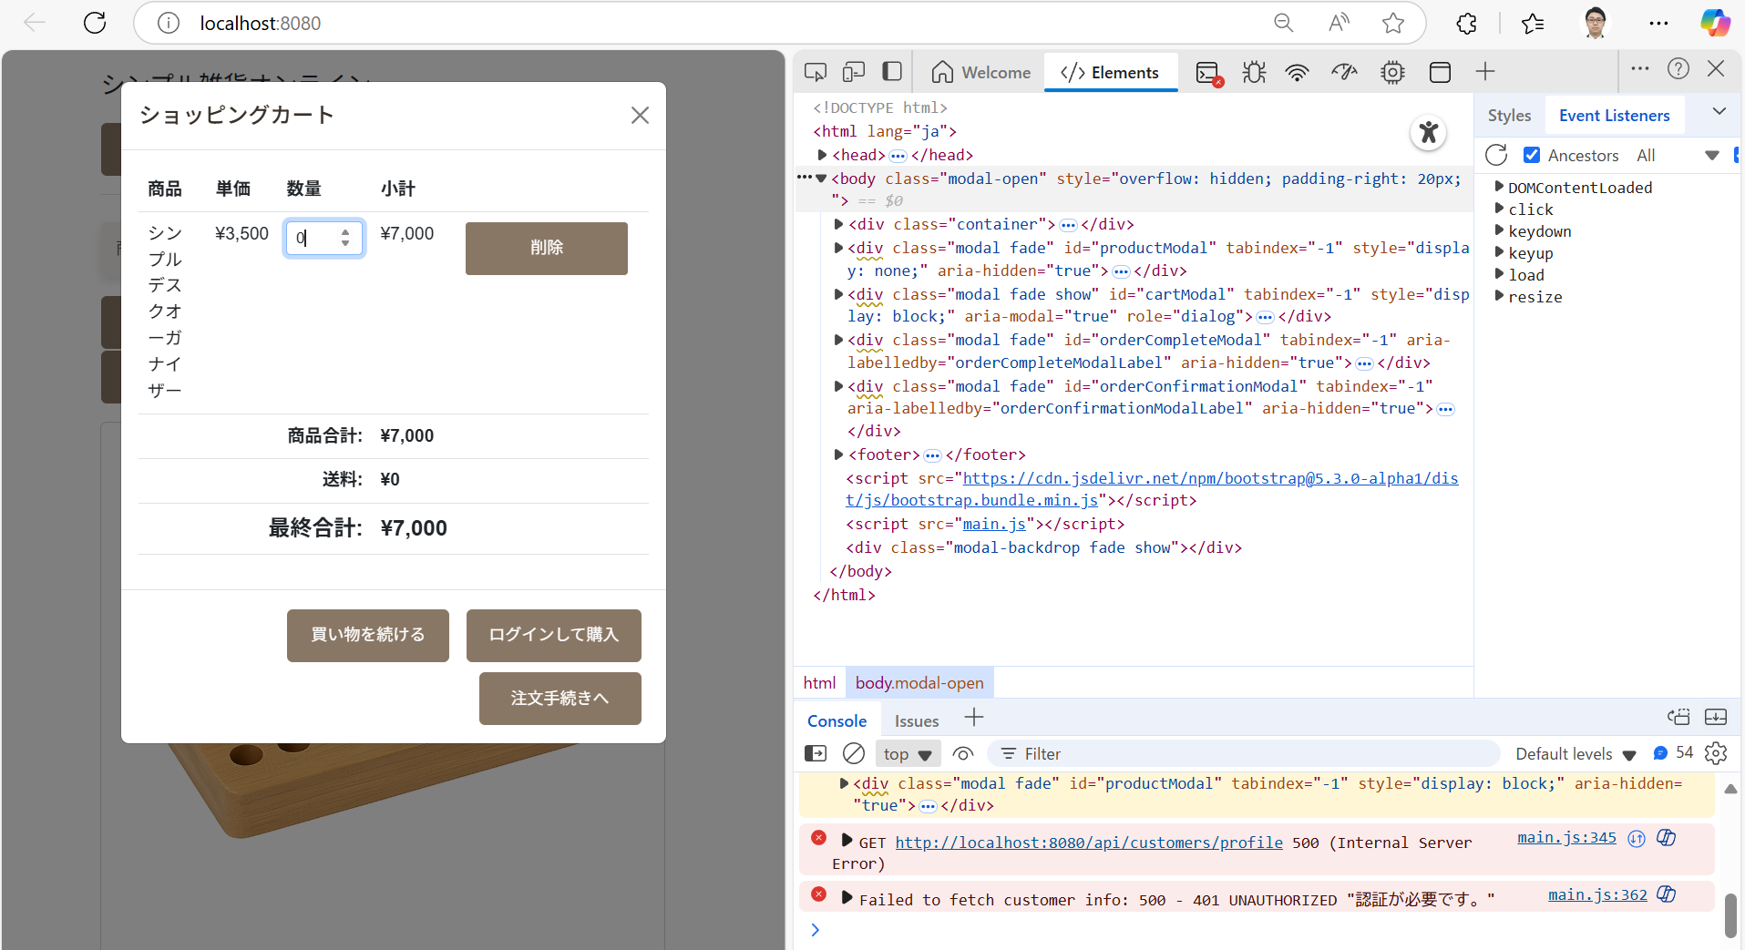 | NG
 | 2-15 | カート数量更新時に数量に負数を指定する | PUT /api/cart/items/{id} (quantity: -1) -> CartController (Validation) | 400 Bad Request ステータスとバリデーションエラーメッセージが返却される。
 | 2-16 | カート数量更新時に数量をnullで指定する | PUT /api/cart/items/{id} (quantity: null) -> CartController (Validation) | 400 Bad Request ステータスとバリデーションエラーメッセージが返却される。
 | 2-17 | 存在しない商品IDで数量を更新しようとする | PUT /api/cart/items/{invalid_id} -> CartController -> CartService -> Session | カート内容は変更されず、現在のカート情報が返却される (200 OK)。 (CartServiceの実装依存)
 | 2-18 | 存在しない商品IDで商品を削除しようとする | DELETE /api/cart/items/{invalid_id} -> CartController -> CartService -> Session | カート内容は変更されず、現在のカート情報が返却される (200 OK)。 (CartServiceの実装依存)

